Dashboard
Actual | 15%
Budget | 85%
Days Completed | 2%
Days Remaining | 98%
OVERALL TASK PROGRESS
 | Not Started | In Progress | Completed
 | 42 | 2 | 2
BUDGET VS ACTUAL
 | Actual | Budget
Total | 39582.2 M | 261504.4 M
Jean-Marc Planning Rénovation |  | d-avr-yy to d-mars-yy

2%

Topic | Task | Acteur | Start Date | End Date | Duration | Days comp. | Progress | Budget | Actual | 2021-08-29 | 2021-08-30 | 2021-08-31 | 2021-09-01 | 2021-09-02 | 2021-09-03 | 2021-09-04 | 2021-09-05 | 2021-09-06 | 2021-09-07 | 2021-09-08 | 2021-09-09 | 2021-09-10 | 2021-09-11 | 2021-09-12 | 2021-09-13 | 2021-09-14 | 2021-09-15 | 2021-09-16 | 2021-09-17 | 2021-09-18 | 2021-09-19 | 2021-09-20 | 2021-09-21 | 2021-09-22 | 2021-09-23 | 2021-09-24 | 2021-09-25 | 2021-09-26 | 2021-09-27 | 2021-09-28 | 2021-09-29 | 2021-09-30 | 2021-10-01 | 2021-10-02 | 2021-10-03 | 2021-10-04 | 2021-10-05 | 2021-10-06 | 2021-10-07
Gros-œuvre | Adaptation Porte d'entrée | Ets Construction | 2021-09-03 | 2021-09-03 | 1 | 0 | 0% | 1,590 | 0
 | Remplacement linteaux en bois | Ets Construction | 2021-09-03 | 2021-09-03 | 1 | 0 | 0% | 1,431 | 0
 | Escaliers | Ets Construction | 2021-09-06 | 2021-09-07 | 2 | 0 | 0% | 2,438 | 0
 | Démolition cheminée | Ets Construction | 2021-09-03 | 2021-09-03 | 1 | 0 | 0% | 2,544 | 0
 | Colonne en béton pour baie vitrée | Ets Construction | 2021-08-31 | 2021-08-31 | 1 | 0 | 0% | 4,664 | 0
 | Ouverture fenêtres | Ets Construction | 2021-08-30 | 2021-08-31 | 2 | 1 | 50% | 5,088 | 0
Menuiserie extétieure | Montage | Arnaud Pierret | 2021-09-15 | 2021-09-16 | 2 | 0 | 0% | 19,398 | 7,759
Façade Côté Sud | Montage échaffaudage | Bertrand Hiernaux | 2021-10-04 | 2021-10-04 | 1 | 0 | 0% | 0 | 0
 | Démontage Eternit | Bertrand Hiernaux | 2021-10-05 | 2021-10-05 | 1 | 0 | 0% | 0 | 0
 | Isolation et nouveau bardage | Bertrand Hiernaux | 2021-10-06 | 2021-10-12 | 5 | 0 | 0% | 12,205 | 0
 | Démontage échaffaudage | Bertrand Hiernaux | 2021-10-13 | 2021-10-13 | 1 | 0 | 0% | 0 | 0
Toiture | Démontage toiture existante | Alain Invernizzi | 2021-10-01 | 2021-10-05 | 3 | 0 | 0% | 0 | 0
 | Travaux de charpente | Alain Invernizzi | 2021-10-08 | 2021-10-11 | 2 | 0 | 0% | 0 | 0
 | Pause des vélux | Alain Invernizzi | 2021-10-12 | 2021-10-13 | 2 | 0 | 0% | 0 | 0
 | Revêtement toiture | Alain Invernizzi | 2021-10-14 | 2021-10-22 | 7 | 0 | 0% | 32,765 | 0
 | Isolation Toiture | Samuel Schmit | 2021-10-23 | 2021-10-27 | 3 | 0 | 0% | 6,212 | 0
 | Pose des panneaux photovoltaïques | Alter Energie | 2021-10-22 | 2021-10-22 | 1 | 0 | 0% | 5,745 | 1,149
Sanitaire | Conduites froid et chaud et évacuation | Alter Energie | 2021-09-23 | 2021-09-30 | 6 | 5 | 83% | 7,177 | 0
 | installation adoucisseur d'eau | Bayard | 2021-12-20 | 2021-12-20 | 1 | 0 | 0% | 1,536 | 0
Electricite | Cablâge initial et mise en terre | Christophe Braconnier | 2021-04-23 | 2021-04-23 | 1 | 1 | 100% | 3,215 | 3,215
 | Carotages (21x) | Christophe Braconnier | 2021-05-21 | 2021-05-21 | 1 | 1 | 100% | 525 | 0
 | Cablâge suite + réseau partie | Christophe Braconnier | 2021-09-27 | 2021-10-25 | 21 | 0 | 0% | 3,884 | 0
 | Installation des tableaux et divers appareillages | Christophe Braconnier | 2021-10-02 | 2022-03-17 | 119 | 0 | 0% | 10,148 | 0
 | Déplacement du compteur électrique | Ores | 2021-11-02 | 2021-11-02 | 1 | 0 | 0% | 855 | 0
VMC | Installation conduite et appareillage | Samuel Schmit | 2021-10-25 | 2021-10-28 | 4 | 0 | 0% | 14,966 | 5,105
 | Mise en route | Samuel Schmit | 2021-11-08 | 2021-11-08 | 1 | 0 | 0% | 0 | 0
Sols | Isolation | Samuel Schmit | 2021-11-09 | 2021-11-09 | 1 | 0 | 0% | 6,226 | 0
 | Chappe | Samuel Schmit | 2021-11-10 | 2021-11-11 | 2 | 0 | 0% | 4,667 | 0
 | Séchage chappe | Samuel Schmit | 2021-11-12 | 2021-12-10 | 21 | 0 | 0% | 0 | 0
 | Pose du parquet | Samuel Schmit | 2022-01-27 | 2022-02-02 | 5 | 0 | 0% | 19,988 | 0
 | Chappe sur marches d'escalier | Samuel Schmit | 2022-02-03 | 2022-03-03 | 21 | 0 | 0% | 647 | 0
 | Carrelage sur marches | Samuel Schmit | 2022-03-04 | 2022-03-04 | 1 | 0 | 0% | 0 | 0
Murs | Isolation des murs intérieurs | Samuel Schmit | 2021-11-17 | 2021-11-19 | 3 | 0 | 0% | 13,343 | 0
 | Enduits et peintures | Myself | 2022-02-05 | 2022-03-07 | 21 | 0 | 0% | 0 | 0
 | Travaux de sablage du mur apparent | A.L Façade | 2021-12-01 | 2021-12-07 | 5 | 0 | 0% | 2,989 | 0
Chauffage | inst chaudière et protocole mise en chauffe | Alter Energie | 2021-12-11 | 2021-12-20 | 6 | 0 | 0% | 31,998 | 4,800
Plâtres | Travaux de plâtrage cloisons et murs porteurs | Jean-Marc | 2021-12-21 | 2022-01-27 | 28 | 0 | 0% | 0 | 0
Menuiserie intérieure | commande escalier et portes , délais | Menuiserie Poncin | 2022-01-03 | 2022-02-15 | 32 | 0 | 0% | 0 | 0
 | Pause escalier en bois | Menuiserie Poncin | 2022-02-03 | 2022-02-03 | 1 | 0 | 0% | 0 | 0
 | Portes intérieures | Menuiserie Poncin | 2022-03-08 | 2022-03-10 | 3 | 0 | 0% | 0 | 0
 | Mobilier sur mesure | Menuiserie Poncin | 2022-03-11 | 2022-03-14 | 2 | 0 | 0% | 0 | 0
 | Garde-corp mezzanine | Siroco | 2022-02-03 | 2022-02-03 | 1 | 0 | 0% | 2,805 | 0
Salle de bain | Carrelages au mur, douche et finitions | Samuel Schmit | 2022-01-27 | 2022-01-28 | 2 | 0 | 0% | 4,641 | 0
 | Mobilier de sdb et installation | Samuel Schmit | 2022-02-04 | 2022-02-04 | 1 | 0 | 0% | 9,014 | 9,014
Cuisine | Montage cuisine | Interni | 2022-02-03 | 2022-02-03 | 1 | 0 | 0% | 28,800 | 8,540
Déménagement | Nettoyage | Myself | 2022-03-15 | 2022-03-23 | 7 | 0 | 0% | 0 | 0
 | Déménagement | Myself | 2022-03-23 | 2022-03-29 | 5 | 0 | 0% | 0 | 0
Aménagement intérieur | Pose des tablettes de fenêtre | Samuel Schmit | 2022-02-05 | 2022-02-08 | 2 | 0 | 0% | 0 | 0
Total général |  |  |  |  |  |  |  | 261,504 | 39,582

Instructions
CLICK TO WATCH THE
VIDEO TUTORIAL
Project Management Dashboard Instructions

Step 1 | Format source data in an Excel Table - CTRL+T

Step 2 | Dashboard PivotTable
2.01 | Insert Dashboard PivotTable in cell A5
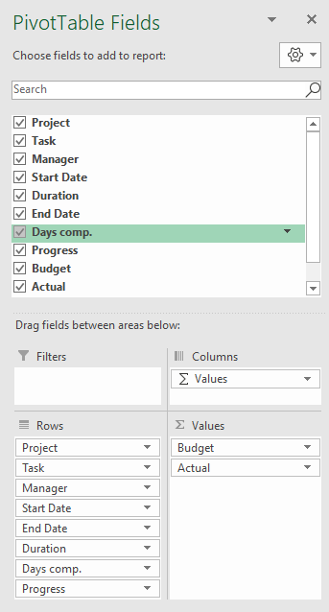

2.02 | Format PivotTable with Tabular layout & no subtotals
2.03 | Format PivotTable Budget & Actual values via Field Settings
2.04 | PivotTable Options > Turn off Expand/Collapse buttons
2.05 | Format PivotTable in light grey
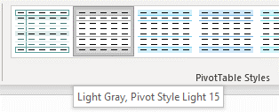

Step 3 | Insert Table for Tasks Bar Chart on Workings Sheet

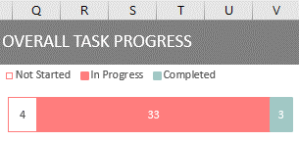

 | Bar chart height 3.73 x 9.0 wide.

Step 4 | Insert doughnut chart PivotTable for Overall Completed - Completed Days vs Duration

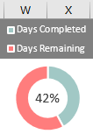

 |  | Chart height 3.73 x width 3.25

Step 5 | Insert budget vs actual doughnut & bar chart PivotTable on Workings Sheet
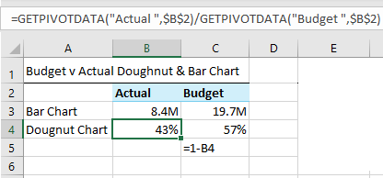
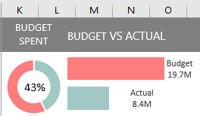
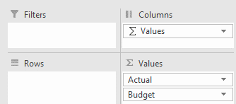

 | Doughnut hole 58%
 | Bar chart series overlap -30%, gap width 0%
 | Doughnut chart height 3.73 x width 3.25, Bar Chart height 3.73 x width 6.

Step 6 | Insert Slicers for Project and Manager fields & connect to all PivotTables
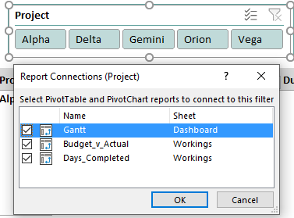
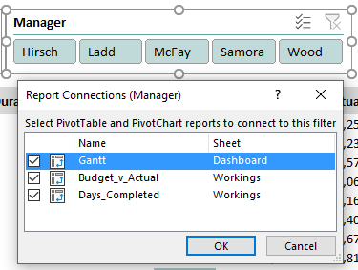

Step 7 | Add text for date range to header cell F1:

 | =TEXT(MIN(D6:D51),"d-mmm-yy")&" to "&TEXT(MAX(E6:E51),"d-mmm-yy")

Step 8 | Add scroll bar and link to a cell P2 in the Workings sheet
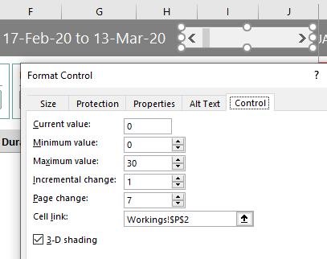

Step 9 | Add calendar dates in cell K5:AJ5
 | Note: the formula below only works in Excel for Office 365.

 | =SEQUENCE(1,26,MIN(Table1[Start Date])+Workings!P2,1)

Step 10 | Gantt Chart - Conditional Formatting (extend the 'applies to' range to allow for growth in your data)

10.1 | Add data bars to Progress column of PivotTable

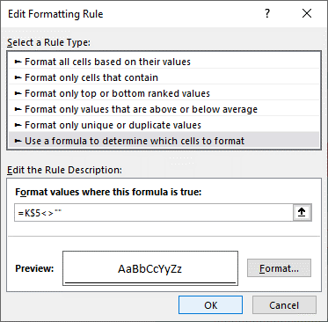
10.2 | Format Dates in row 5

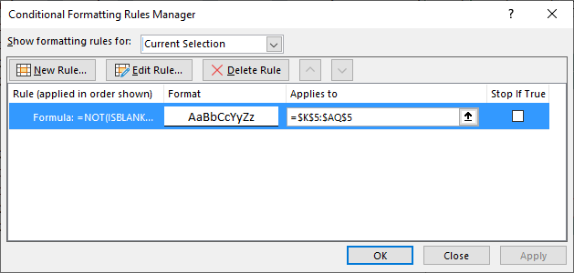

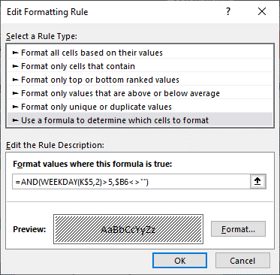
10.3 | Shade columns for weekend dates
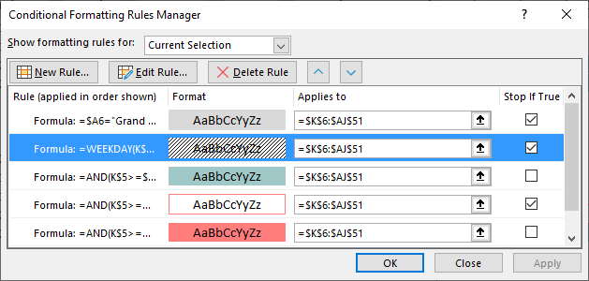

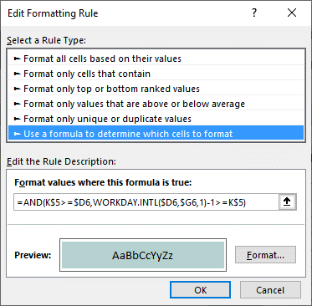
10.4 | Add fill colour for completed dates
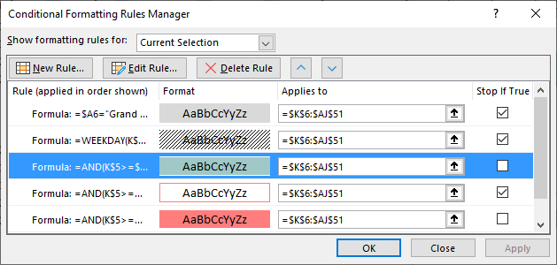

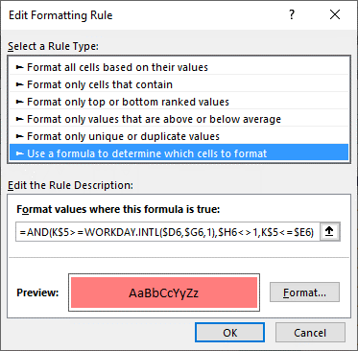
10.5 | Add fill colour for in progress dates
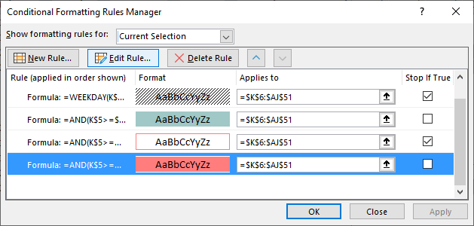

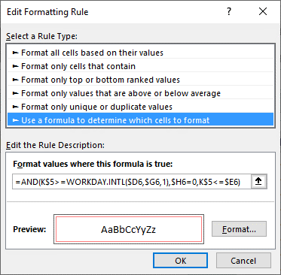
10.6 | Add cell borders for 'not started' dates
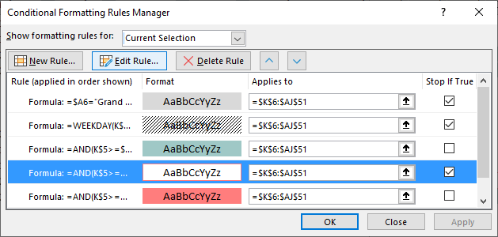

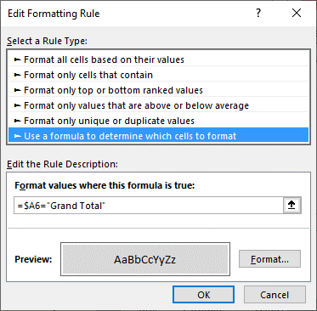
10.7 | Add grey shading to Grand Total row
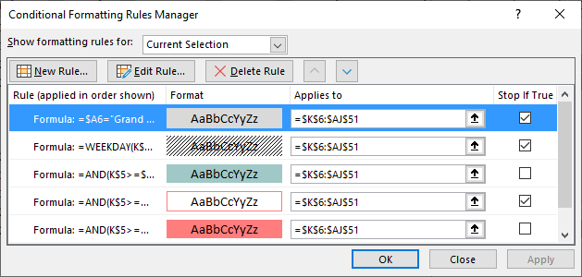

Step 11 | Freeze Panes at cell A6

Dashboard Protection
Protecting your dashboard
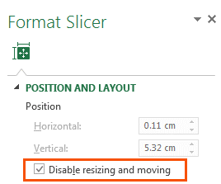
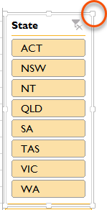
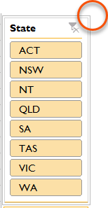
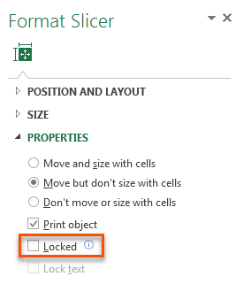
1. Slicers - prevent users activating the pull handles when using the Slicer by selecting 'Disable resizing and moving' in the Slicer Position and Layout setting (right-click Slicer).
Or Slicers - Simply protect the worksheet containing the Dashboard, but make sure you 'unprotect' Slicers so that they can still be clicked:
Before Disabling Resizing
After Disabling Resizing

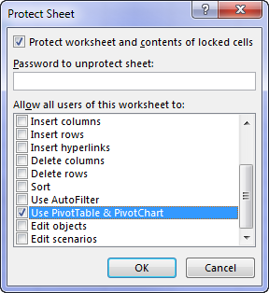
2. Worksheet Protection - You'll find the Worksheet Protection on the Review tab:

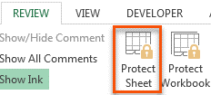

If your Dashboard sheet contains a PivotTable, make sure 'Use PivotTable & PivotChart' is checked so that Slicers work.
Note, this will prevent the PivotTables in the entire file from being refreshed, so if you're planning on updating your dashboard with new data, then option 3 is preferred.

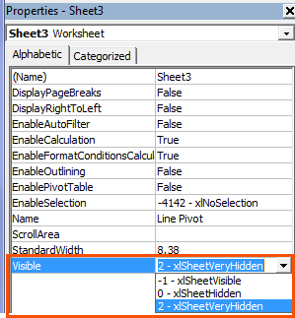
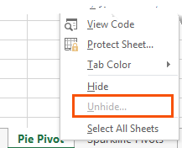
3. Hide Worksheets
A better solution is to set the property for the
sheets containing your data and workings to
VeryHidden in the VB Editor Alt+F11.
When you right-click the sheet tab there is no
indication that worksheets are hidden when
their properties are set to 'xlSheetVeryHidden'

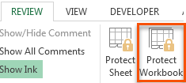
4. Protect Workbook
Once you've 'VeryHidden' the sheets containing your workings and data you need to protect your workbook so your users can't unhide them.
WARNING: this protection is not bullet proof. If a user wants to get to your underlying data they can find a way. A Google search will reveal various ways to crack your password, or simply remove the protection.
Therefore Worksheet Protection should be used to prevent users breaking your report, but don't count on it protecting super sensitive information.

